상품제안서
이즈 무선휴대용 UV칫솔살균기 | 상품코드: S33676

 |  |  |  |  |  |  | 02-713-8555 | www.synergygift.co.kr
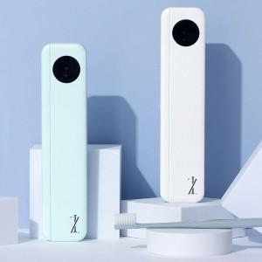

【상세/제작정보】 | <span style="font-size: 14pt;">※ 건전지 미포함 상품입니다.</span>

【인쇄/포장옵션】 | 레이저, 풀칼라 / 포장지포장

【공급단가】 | 수량 | 50~ | 100~ | 500~ | 1,000~ | 3,000~
*VAT별도 | 화이트 | 5,850원 | 5,530원 | 5,260원 | 5,130원 | 5,040원
 | 민트 | 5,850원 | 5,530원 | 5,260원 | 5,130원 | 5,040원

【상품 URL】 | https://www.synergygift.co.kr:443/src/goods_detail.php?gdno=33676

